상품제안서
하이앤드 올무광 머그컵 | 상품코드: F14099

 |  |  |  |  |  |  | 02-412-0044 | www.easy1.co.kr
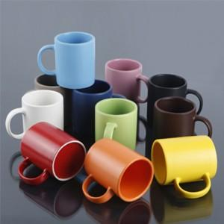

【상세/제작정보】 | 최고급 소지를 사용한 하이퀄리티 머그컵

【인쇄/포장옵션】 | 실크 / 별도문의

【공급단가】 | 수량 | 100~ | 300~ | 500~ | 1,000~ | 3,000~
*VAT별도 | 단가 | 2,520원 | 2,430원 | 2,340원 | 2,250원 | 2,160원

【상품 URL】 | https://easy1.co.kr:443/src/goods_detail.php?gdno=14099

